节假日一览表
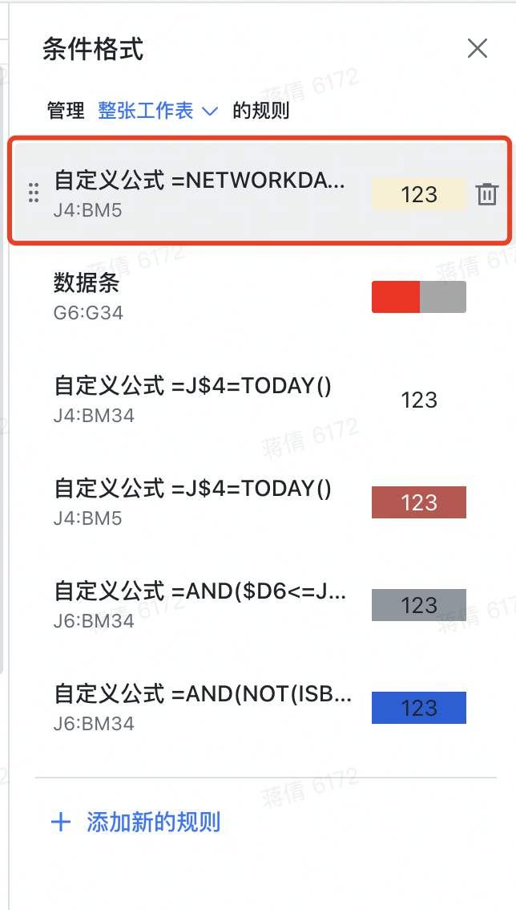
节日 | 放假时间 | 上班时间 | ❗️此页Sheet用于计算2024年度中国大陆地区的假期和调休情况，与甘特图时间轴的调休标识关联，请勿删除❗️
元旦 | 2023-12-31 | 2024-02-04
元旦 | 2024-01-01 | 2024-02-18 | 1. 模板创建者可保护本子表，禁止其他协作者编辑本子表
春节 | 2024-02-10 | 2024-04-07 | 2. 保护子表后，可隐藏本页
春节 | 2024-02-11 | 2024-04-28 | 3. 如需自行调整假期和调休情况，可自行更新左侧B列和D列的日期；更新后，在“项目甘特图”表中，选择“条件格式”——“管理规则”——“整张工作表”，找到“自定义公式=NETWORKS.INTL……”的规则
春节 | 2024-02-12 | 2024-05-11
春节 | 2024-02-13 | 2024-09-14 | 4. 将公式【 =NETWORKDAYS.INTL(J$4,J$4,1,'节假日一览表'!$B$2:$B$32)+COUNTIFS('节假日一览表'!$D$2:$D$10,">="&J$4,'节假日一览表'!$D$2:$D$10,"<="&J$4)=0 】中的'节假日一览表'!$B$2:$B$32及'节假日一览表'!$D$2:$D$10范围扩充到与新增范围一致即可
春节 | 2024-02-14 | 2024-09-29
春节 | 2024-02-15 | 2024-10-12
春节 | 2024-02-16
春节 | 2024-02-17
清明节 | 2024-04-04
清明节 | 2024-04-05
清明节 | 2024-04-06
劳动节 | 2024-05-01
劳动节 | 2024-05-02
劳动节 | 2024-05-03
劳动节 | 2024-05-04
劳动节 | 2024-05-05
端午节 | 2024-06-10
中秋节 | 2024-09-15
中秋节 | 2024-09-16
中秋节 | 2024-09-17
国庆节 | 2024-10-01
国庆节 | 2024-10-02
国庆节 | 2024-10-03
国庆节 | 2024-10-04
国庆节 | 2024-10-05
国庆节 | 2024-10-06
国庆节 | 2024-10-07

